VAN - TIR - BC -PRD
 |  |  | VAN (Valor Actual Neto) |  |  | TIR (Tasa Interna de retorno) |  | PRD |  | Tasa de Descuento | 7%
 | Año | Fecha | PROYECTO A | PROYECTO B |  | PROYECTO A | PROYECTO B | PROYECTO A | PROYECTO B | PROYECTO A | 0 | 1 | 2 | 3 | 4 | 5 | 6 | 7 | 8 | 9 | 10
 | 0 |  | 18600 | 11300 |  | -18600 | -5000 | -18600 | -11300 | Inversión | 6000
 | 1 |  | 5660 | 4100 |  | 5660 | 4100 | 5206.99 | 3771.849126 | Beneficio
 | 2 |  | 5860 | 4100 |  | 5860 | 4100 | 4959.51 | 3469.9623975 | Costos
 | 3 |  | 6060 | 4100 |  | 6060 | 4100 | 4718.28 | 3192.2377162 | Flujos Netos | -6000 | 1200 | 1300 | 1400 | 1500 | 1600 | 1600
 | 4 |  | 6260 | 4100 |  | 6260 | 4100 | 4483.90 | 2936.7412292
 | 5 |  | 6460 | 4100 |  | 6460 | 4100 | 4256.82 | 2701.6938631 | VAN | S/ 751.05
 | 6 |  |  |  |  | 0 | 0 | 0.00 | 0 | TIR | 11%
 | 7 |  |  |  |  | 0 | 0 | 0 | 0
 | 8 |  |  |  |  | 0 | 0 | 0 | 0
 | 9 |  |  |  |  | 0 | 0 | 0 | 0
 | 10 |  |  |  |  | 0 | 0 | 0 | 0 | Tasa de Descuento | 7%
 |  |  |  |  |  |  |  |  |  | PROYECTO A | 0 | 1 | 2 | 3 | 4 | 5 | 6 | 7 | 8 | 9 | 10
 |  |  |  |  |  |  |  |  |  | Inversión | 6000
 |  |  | 0.09 | 0.09 |  |  |  |  |  | Beneficio
DATOS | Tasa de Descuento (COK) |  | 8.7000% | 8.7000% |  |  |  |  |  | Costos
 | Suma de valores presentes del flujo de caja |  | S/ 23,625.50 | S/ 16,072.48 |  |  |  |  |  | Flujos Netos | -6000 | 1200 | 1300 | 1400 | 1500 | 1600 | 1600

 | VAN (Valor Actual Neto) |  | S/ 5,025.50 | S/ 4,772.48 |  |  |  |  |  | VAN | S/ 751.05
 | Respuestas |  |  |  |  |  |  |  |  | TIR | 11%
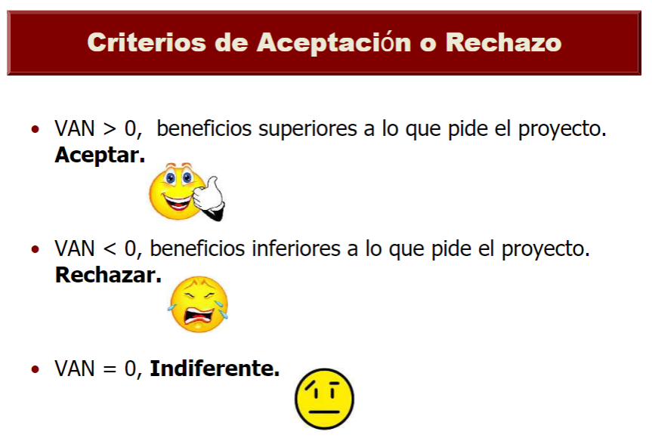
 | TIR (Tasa Interna de retorno) |  | 18.33798% | 77.32274%
 | Respuestas

 | BC (Beneficio Costo) |  | 1.27019 | 1.42234
 | Respuestas

PROYECTO A
 |  |  | Eje Y PROYECTO A | Eje Y PROYECTO B | X
 | PRD (Periodo de Recuperación Descontado) EJE X es el TIEMPO |  | -18600.00000 | -11300.00000 | 0
 |  |  | -13393.00828 | -7528.15087 | 1
 |  |  | -8433.50105 | -4058.18848 | 2
 |  |  | -3715.21798 | -865.95076 | 3
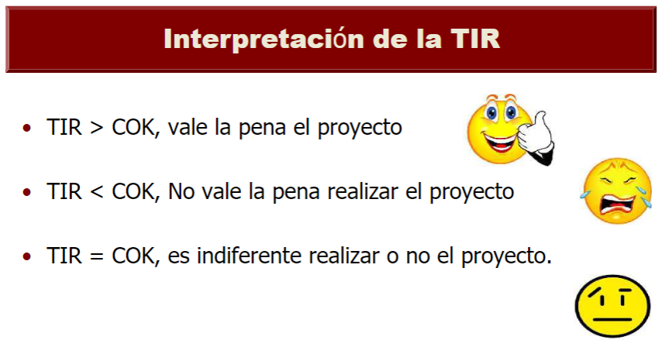
 |  |  | 768.68448 | 2070.79047 | 4
 |  |  | 5025.49969 | 4772.48433 | 5
 |  |  | 5025.49969 | 4772.48433 | 6
 |  |  | 5025.49969 | 4772.48433 | 7
 |  |  |  |  | 8
 |  |  |  |  | 9
 |  |  |  |  | 10
PROYECTO B
 | Respuestas

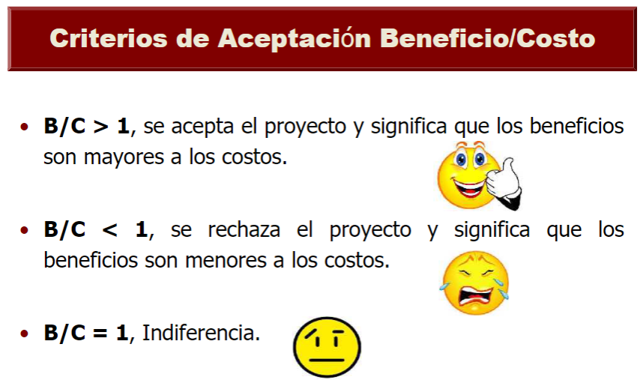
 |  | Punto 1: | (X1, Y1) = (5; -315.10)
 |  | Punto 2: | (X2, Y2) = (6; 719.85)
 |  | Pendiente (Y2 - Y1)/(X2 - X1): | 4483.90 | 2936.74
 |  |  | Siempre actualiza | Siempre actualiza
 |  | ¿Encontrar el punto 3: (X3; 0) -> (PRD; 0)?

 |  | Punto 1: | (X2, Y2) = () | (X2, Y2) = ()
 |  | Punto 2: | (X3, Y3) = () | (X3, Y3) = ()
 |  | Pendiente (Y3 - Y2)/(X3 - X2) = PRD | 3.828567975 | 4.374904713
 |  |  | Siempre actualiza | Siempre actualiza
 |  | Convertimos a años

ACCIONES
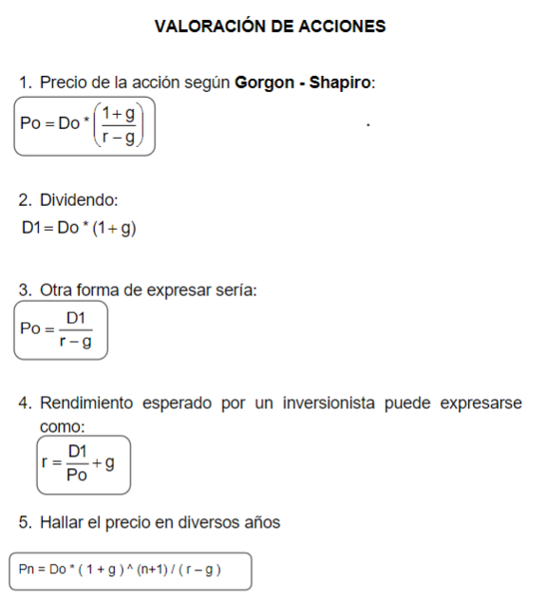
 |  |  |  | Anualidades PRE PAGAR DEUDA

 |  |  |  | Renta o Dividendo (R): | 39.23
 |  |  |  | TEP rendiemiento (i´): | 2.2250000%
 |  |  |  | tiempo (n): | 3.00

 |  |  |  | PRE-PAGAR (S) = | R | (((1 | i´) | n | 1)) | /((i´ | (1 | i) | ^n))
 |  |  |  | 112.640722246 | 39.23 | 1 | 2.22500000% | 3.00 | 1 | 0 | 1 | 2.2250% | 3

 |  |  |  |  | Después de la primera iteración aplicar lo siguiente
 |  |  |  |  | Resultado primera anualidad: | 112.640722246
Precio HOY de Acción Según Gorgon - Saphiro |  |  |  |  | Tiempo despues de la 1anualidad: | 3 | 1.0682462026
 |  |  |  |  | Tiempo despues de la 2 anualidad: | 7 | 1.1665405358
Datos: | Dividendo inicial (Do): | 6.06 | Se puede utilizar 1 o 2 |  | Tiempo despues de la 3 anualidad: |  | 1
 | Proyección de crecimiento (g) | 2%
 | Rendimiento Esperado (r) | 9.9247584% |  |  | Valor Presente de dividendo: | 9.74 | 9.736485
 |  |  |  |  |  | 105.44453 | 14.49
 | Precio de acción (Po): | 78.00 |  |  |  | 66.863164961 | 40.25
 | Precio de acción (Po): | 78.00
 |  |  |  |  |  |  | 64.472025
Precio de Acción en cualquier año

Datos: | Dividendo inicial (Do): | 2 | Se utiliza 5
 | Proyección de crecimiento (g) | 6%
 | Rendimiento Esperado (r) | 13%
 | Tiempo | 1

 | Precio de acción (Pn): | 32.10

Rendimiento Esperado

Datos: | Dividendo Inicial (Do): | 8
 | Proyección de crecimiento (g) | 5.00%
 | Acción Vendida (Po) | 100.00

 | Rendimiento Esperado | 13.40000%

WACC
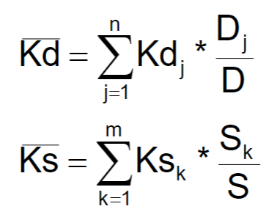
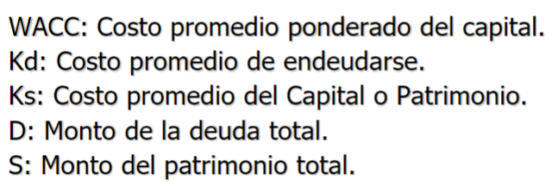

 |  |  |  | Rendimiento Esperado

 |  |  |  | Datos: | Dividendo Inicial (Do): | 15
Tasa Impuesto a la Renta | 30% |  |  |  | Proyección de crecimiento (g)
Deuda y Kd | 266040 | 10.490536% |  |  | Acción Vendida (Po) | 100.00
Patrimonio y Ks | 354918.37449 | 14.196735% |  |  | Flotación (f) | 2%
Total y WACC | 620958.37449 | 10.7455594617%
Respuetas
 |  |  |  |  | Rendimiento Esperado | 15.30612%
Cuenta | Deuda | Kd | Kd*D
Banco De los Trabajadores | 500000 | 12.00000% | 60000
Banco Interamericano | 600000 | 13.00000% | 78000
Banco Continental | 200000 | 12.50000% | 25000
Bonos | 1000000 | 7.00000% | 70000
Leasing | 236000 | 14.00000% | 33040

Total Deuda (D): | 2536000

Cuenta | Patrimonio | Ks | Ks*S
Acciones Comunes | 500000 | 13.57143% | 67857.15
Acciones Preferentes | 1000000 | 15.30612% | 153061.22449
Retención de Utilidades | 1000000 | 13.40000% | 134000

Total Patrimonio (S): | 2500000

